3
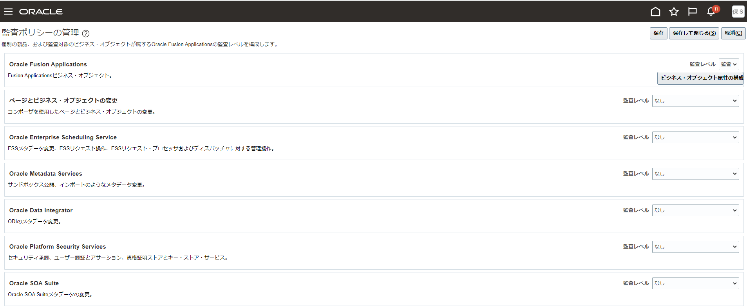
目次
タスク名
Offerings

ナビ | 検索＞監査ポリシーの管理

構成 | 監査レベル
Oracle Fusion Applications | 監査

